关系图
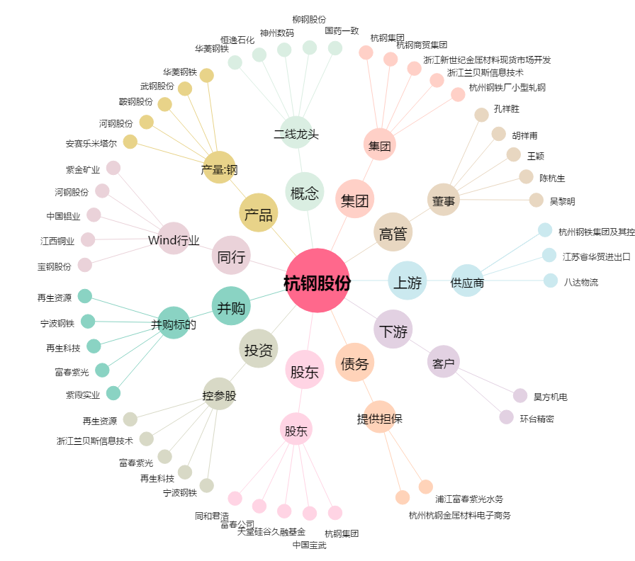
杭钢股份[600126.SH] - 关系概览图

